other
 |  |  |  | Github | https://github.com/amrkhalid99/chatTool |  | https://www.yalla-shahid.online/home/
 |  |  |  | chat-tool99 | https://chat-tool99.netlify.app/
 |  |  |  | Saved Replies | \\mob-fs-01\Digital Channels\Saved Replies\Sheets
 |  |  |  | Top Used Srs and Activities | \\mob-fs-01\Digital Channels\Saved Replies\Handling Rules
 |  |  |  | Quality | \\mob-fs-01\Digital Channels\Saved Replies\Quality & How to
 |  |  |  | Performance | \\mob-fs-01\Digital Channels\Click to chat\Performance\2026
 |  |  |  | Quality | \\mob-fs-01\Quality Reports\Click to chat\GSM\GSM H1 2026
 |  |  |  | Social Media handling through CC | http://orangepedia/Products/Services/Pages/Social-Media-handling-through-CC.aspx
 |  |  |  | Repetitive-Follow-Up-Calls-Handling | http://orangepedia/Products/Services/Pages/Repetitive-Follow-Up-Calls-Handling.aspx
 |  |  |  |  | https://intranet/teamsites/customerService/Postpaid%20Simplicity%20Team%20materials/Pages/default.aspx
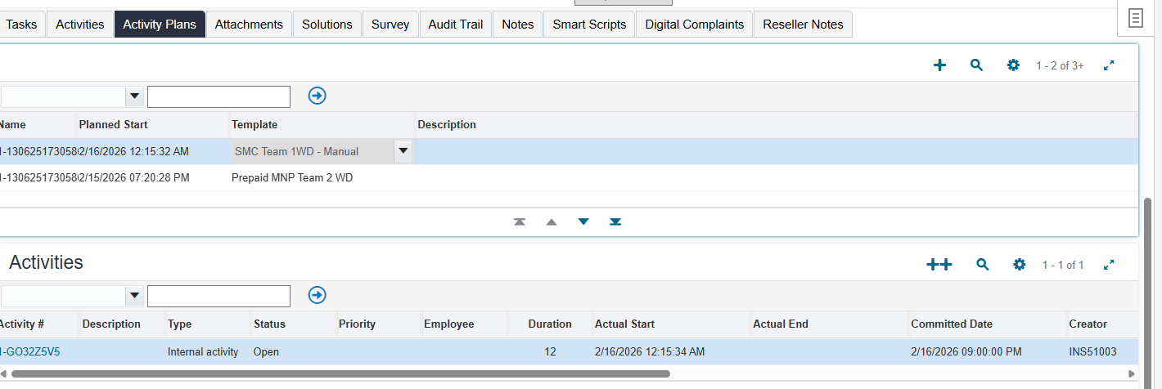
 |  |  |  | FaceTime | https://intranet/teamsites/customerService/functions/Data%20Team/Troubleshooting/Pages/default.aspx

 |  |  |  |  | برن لل smc لو عنده مشكلة في تجديد عرض البورت اوت ال 60 الف

 |  |  |  | 1601 | prank

 |  |  |  |  |  | run
 |  |  |  |  |  | 8w

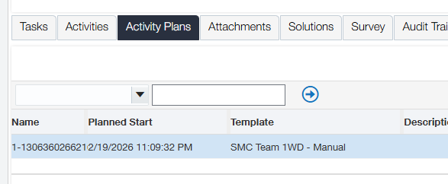

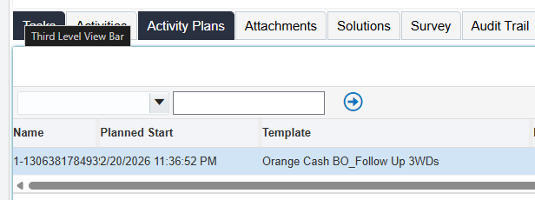

 |  |  |  | 8w

 |  |  |  | 10113 | illagble
 |  |  |  | 10198 | inillagble

 |  |  |  | Wrong Assigning | المفروض كانت تترن لادارة معينة وانا رنتها غلط
 |  |  |  |  | main bucket have the highest priority

 |  |  |  | Perm Deact If a new customer has the dial | الواضح إن ماتمش إجراء أي عملية مدفوعة أو إستقبال مكالمة لمدة 90 يوم من الخط ده، عشان كده دخل فترة سماح 10 أيام، بعد كده إتوقف الخط لمدة 5 أيام. وعشان ماتمش التفعيل خلال الفترة دي، تم إلغاء الخط، لكن نقدر نشترى خط جديد ونستفيد بكل العروض الموجودة حالياً. ممكن نعرف أقرب فرع والمواعيد من هنا https://backend.orange.eg/deeplinkredirect.html?screen=findstore
 |  |  |  | Perm Deact If no new customer has the dial | الواضح إن ماتمش إجراء أي عملية مدفوعة أو إستقبال مكالمة لمدة 90 يوم من الخط ده، عشان كده دخل فترة سماح 10 أيام، بعد كده إتوقف الخط لمدة 5 أيام. وعشان ماتمش التفعيل خلال الفترة دي، تم إلغاء الخط، لكن نقدر نشترى خط جديد ونستفيد بكل العروض الموجودة حالياً، أو إعادة التعاقد على الخط مرة تانية. حابب نوضحلك تفاصيل إعادة التعاقد؟ ممكن نعرف أقرب فرع والمواعيد من هنا https://backend.orange.eg/deeplinkredirect.html?screen=findstore

short code | area | type | Run
30245 | High Unbilled Usage | Fault For Billing | Bo 8w
1601 | Prank Call | Polluting Calls | close

 |  |  |  |  | واضح امامي ان المعاملة معلقة هيترد لحضرتك في خلال 48 ساعة عمل باستثناء يوم المعاملة

 |  |  |  |  | 2840165399 | 3/30/26 | Orange_WLT | PMT | Orange wallet | wallet | 1206341523 | محمد شعبان الدسوقى محمد جاد | Normal wallet | INDIVIDUAL | Normal Wallet | 1206341523 |  | Normal wallet |  |  | 33814 | Self Recharge | Success | 102 | 0 | 963.18 | 861.18 |  |  | 2840165399 |  | 21 | No Response\Connection time-out. |  |  |  |  |  |  |  |  |  | 244a1f9cdff143c1a06be004e12eb1d3
 |  |  |  |  | 3 |  |  |  |  |  |  |  |  |  |  |  |  |  |  |  | 101442

 |  |  |  |  | Transaction ID | Transaction Date | Channel | Payment Nature | Sender MFS Provider | Sender Payment Instrument | Sender Mobile Number | Sender Name | Sender Wallet Type Linked Bank | Sender Category | Sender Grade | Payee Number | Payee Name | Reciever Wallet type Linked Bank | Payee Category | Payee Grade | BTC | Service Type | Transaction Status | Transaction Amount | Service Charge | Sender Previous Balance | Sender Post Balance | Payee Previous Balance | Payee Post Balance | Reference Number | Rollback Transfer ID | Error Code | Failed Reason | Tip Amount | Convenience FEE | Service Charge Paid | ISMFI | EXT_TXN_NUMBER | BILLING_ACCT_KEY_1 | BILLING_ACCT_KEY_2 | BILLING_ACCT_KEY_3 | BILLING_ACCT_KEY_4 | GW_TRX_ID | DISCOUNT_AMOUNT | DWP_AMOUNT
 |  |  |  |  | 2857227532 | 4/7/26 | Orange_WLT | PMT | Orange wallet | wallet | 1021090422 | محمد سلامه عبدالمنعم ابوشنب | Normal wallet | INDIVIDUAL | Normal Wallet | 1034776799 |  | Normal wallet |  |  | 33804 | Money transfer off us | Success | 99 | 1 | 100.68 | 0.68 |  |  | 2857227532 |  | 51 | EBPP Switch Timeout |  |  |  |  | aa302b7f-a774-4817-975c-8bd95ee150af |  |  |  |  | aa302b7fa7744817975c8bd95ee150af

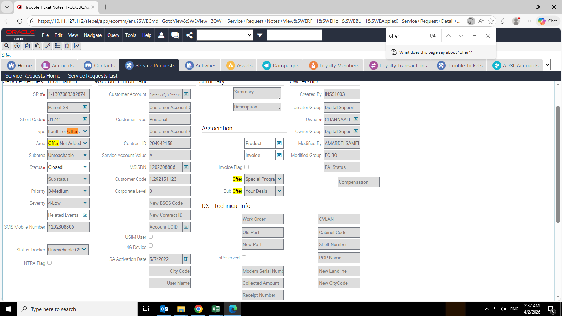

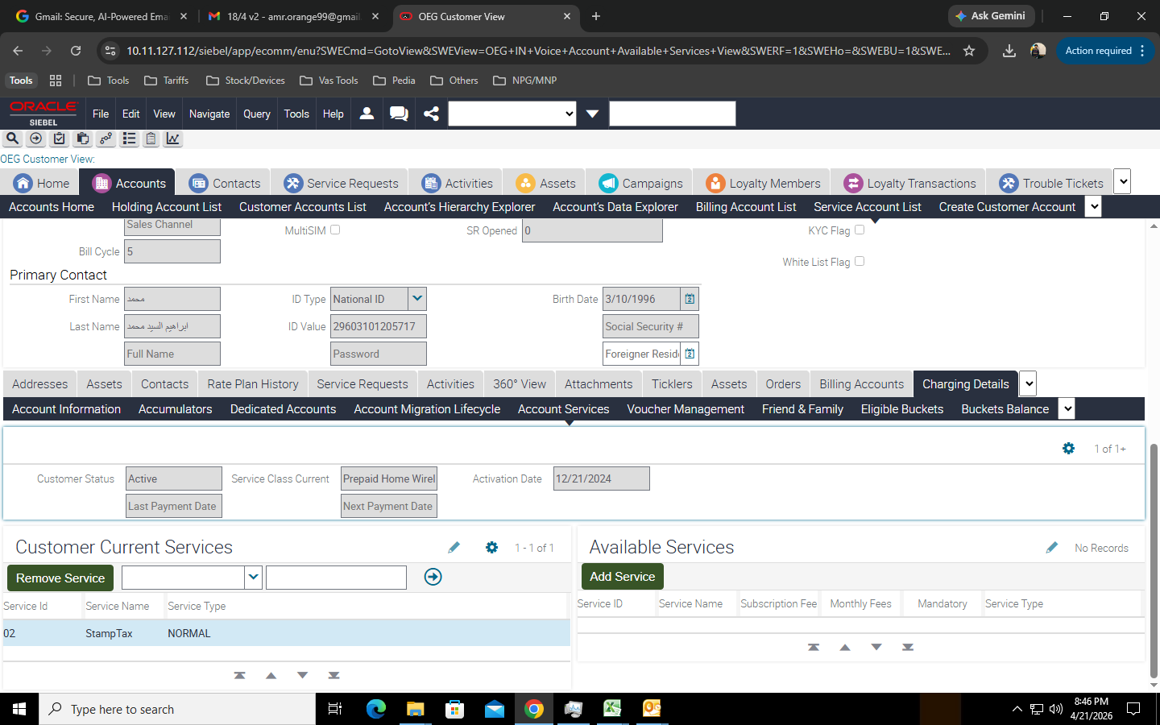

 |  |  |  |  | etopup fawry hb
 |  |  |  |  | يعني جدد عن طريق التاجر

 |  |  |  |  | 77053 | 4/9/26 | 1-1307624864262 | 1200088796 | Wrong Assigning | Digital Support BO | INS51003 | Amr Khaled Eid Abd Elbaky | Amir
 |  |  |  |  | Digital Support BO | EYOUSSEF |  | Digital Support BO | EYOUSSEF | 4/10/26 | Wrong Assigning FC cs | Note

 |  |  |  |  | 77053 | 4/15/26 | 1-1307772134306 | 1206860012 | Wrong SR Values | Digital Support BO | INS51003 | Amr Khaled Eid Abd Elbaky | Amir | Both Short Codes have the same meaning
 |  |  |  |  | VAS Dispute
 |  |  |  |  | not Local Calls Dispute

 |  |  |  |  | في أي وقت، نقدر نعرف الرصيد إتخصم في إيه عن طريق رسيني من خلال الكود #13# مجاناً أول مرة في اليوم، وأي رسالة إضافية بـ 10 قروش، وهتوصلك رسالة بتقرير يوضح رصيدك وإستهلاكك والإشتراكات إللي إتخصمت في أخر 24 ساعة (هنقدر نستخدمها بعد ساعة من عملية الشحن). وكمان نقدر نستخدم خدمة رسيني على آبلكيشن اورنچ مجاناً أي عدد من المرات خلال اليوم. الخدمة متاحة لأنظمة الكارت فقط. ونقدر نعرف تفاصيل الرصيد والتحكم في الإستهلاك من الآبلكيشن بكل سهولة مع خدمة تفا​صيل الرصيد.
 |  |  |  |  | تم تحديث الخدمة الصوتية وإضافة كل المعلومات إللي محتاجينها وإتاحة التحكم في الخدمات بسهولة عن طريق تطبيق آبلكيشن اورنچ والأكواد #100# والخدمة الصوتية 400، وكمان موقعنا www.orange.eg عشان يتم التحكم في الخط بنفسك في أي وقت بكل سهولة. ولو في إستفسار، ممكن توضيحه هنا لمساعدتك.
 |  |  |  |  | في أي وقت، نقدر نعرف تفاصيل الإستهلاك أخر 30 يوم ونراجع الرصيد والأرقام إللي كلمناها من خلال تطبيق My Orange مجاناً ومش بيستهلك من الإنترنت إلا عند تحميل التطبيق أو التوجه لصفحات خارج التطبيق ... وده أسهل وكمان بيحافظ على سرية الخط. وبنقدر نعرف تفاصيل الإستهلاك أخر 30 يوم من خلال تطبيق My Orange https://myo.orange.eg/my-consumption
 |  |  |  |  | لمعرفة تفاصيل عن إستهلاكك ورصيدك مجاناً؛ ممكن من خلال #100# أو #16# بـ 4 قروش.
 |  |  |  |  | حضرتك بتفتح تطبيق ماي اورانج في خانة الرصيد الحالي في تلت نقط جمب كلمة اشحن اضغط عليها و هيظهر تلت اختيارات اختار تفاصيل استهلاك الرصيد بعد كده اضغط على قايمة تفاصيل من اختار نوع الاستهلاك اختار مكالمات و اضغط على تاريخ اليوم و هيظهر لحضرتك
 |  |  |  |  | ممكن الإستعلام عن طريق #0# أو 400 أو من خلال آبلكيشن اورنچ مجاناً جرب الكود يا فندم و اختار 3:متابعة الاستهلاك و الشحن
 |  |  |  |  | ممكن الإستعلام عن المتبقي في الباقة من خلال الكود #136# وبشكل عام للتحكم ومتابعة إستهلاك الإنترنت؛ ممكن نستخدم آبلكيشن اورنچ وإستخدام التطبيق مجاناً، أو من خلال #100#. https://myo.orange.eg/DB
 |  |  |  |  | حضرتك تقدر تراجع تفاصيل الرصيد من خلال الطرق الموضحه يا فندم

 |  |  |  | SALEFNY | دلوقتى مع خدمه سلفني تقدر تكلم اى حد حتى لو معكش رصيد كلم #8# واستلف من اول 5 جنيه او اكتر
 |  |  |  |  | فندم أنا متفهم تمامًا استياء حضرتك من خصم المبلغ مرتين، وراجعت لحضرتك التفاصيل بالفعل. الموضح عندي إن عملية تجديد الباقة تمت مرتين بنجاح من خلال المحفظة الإلكترونية، وده معناه إن النظام استقبل عمليتي دفع منفصلتين وتم تنفيذهم بالكامل.بما إن التجديد تم عن طريق المحفظة من خلال استخدام حضرتك، فالشركة بتنَفّذ العملية بمجرد وصول طلب الدفع، ومبيكونش فيه تدخل يدوي من جانبنا في تكرار العملية.للأسف في الحالة دي مفيش إمكانية لإلغاء أو استرجاع لأن الباقتين اتفعلوا فعليًا على الخط. أنصح حضرتك في المرات الجاية التأكد من ظهور رسالة تأكيد العملية مرة واحدة بس قبل إعادة المحاولة عشان نتفادى تكرار الخصم."**"وأنا مقدر إن ده موقف مش مريح لحضرتك، لكن أحب أطمنك إن الرصيد اللي اتخصم اتحول لباقات مفعلة بالفعل على الخط، يعني مفيش مبلغ ضاع."

 |  |  |  |  | "متفهم حضرتك طبعًا، وبعتذرلك عن أي إزعاج حصل بسبب ضعف الشبكة في الوقت ده. الهدية اللي كانت متاحة في اليوم ده هي عرض مقدم من الشركة كنوع من التقدير لعملائنا، وبتكون صالحة للاستخدام خلال مدة محددة. للأسف بعد انتهاء المدة المحددة للهدية بيكون النظام غير قادر على إعادة تفعيلها مرة تانية. لكن أحب أطمن حضرتك إننا دائمًا بنحاول نقدم عروض وهدايا بشكل مستمر لعملائنا، وإن شاء الله توصلك عروض تانية تقدر تستفيد منها في أقرب وقت. ولو في أي استفسار أو حاجة نقدر نساعد حضرتك فيها أنا تحت أمرك."

 |  |  |  |  | وضحلي الرقم اللي حول و الرقم اللي استلم و تاريخ المعاملة بالدقيقة و قيمة المعاملة للمراجعة

 |  |  |  | TT Script | إحنا بنعتذرلك عن أي مشكلة واجهتك، هو فعلاً في مشكلة دلوقتي وإحنا شغالين عليها عشان تتحل بسرعة، وأنا ضميت رقمك للأرقام إللي عندها نفس المشكلة.

 |  |  |  |  | #148# لو معاه رصيد صافي يدفع بيه فاتورة

